Funções, Dimensões e Efeitos
Legenda do gráfico
Funções | Dimensões da Função
A. Administrativas e de apoio | A.1 procedimentos administrativos e gestão gerencial.
 | A.2 gestão financeira (orçamentos, prestação de contas, levantamento de fundos, sustentabilidade)
 | A.3 gestão de recursos humanos (recrutamento, alocação, apoio)
 | A.4 gestão de outros recursos (informação, infraestrutura, patrimônio)
B. Técnicas e de programas | B.1 prestação de serviços
 | B.2 planejamento de programas e de políticas
 | B.3 monitoramento e avaliação dos serviços prestados e dos programas existentes
 | B.4 gerenciamento do uso e da gestão dos conhecimentos e habilidades técnicas
C. Estrutura e cultura | C.1 identidade e cultura organizacional
 | C.2 visão e proposta
 | C.3 capacidade e estilo da liderança
 | C.4 valores organizacionais
 | C.5 abordagem de governança
 | C.6 relações com a comunidade
D. Recursos | D.1 recursos financeiros
 | D.2 recursos humanos
 | D.3 outros recursos ou recursos difusos
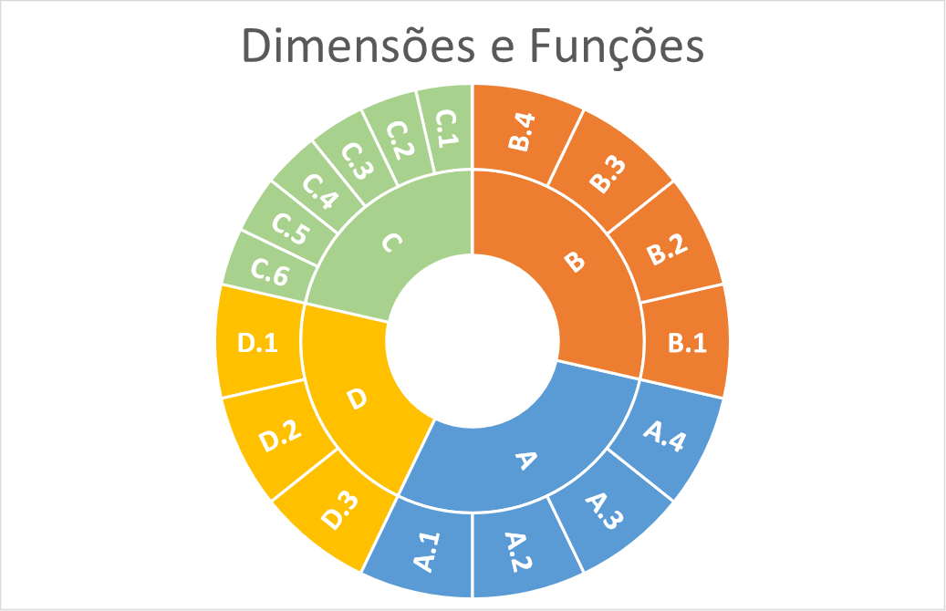

 |  | Efeito da instituição nas políticas relacionadas ao ODS 13 | Pontuação | Pontuação agregada nas diferentes dimensões e funções analisadas
 |  | Efeito positivo | 2 | 1,01 a 2,00
 |  | Efeito positivo discreto | 1 | 0,01 a 1,00
 |  | Efeito neutro | 0 | 0
 |  | Efeito negativo discreto | -1 | -0,01 a -1,00
 |  | Efeito negativo | -2 | -1,01 a -2,00

Funções | Dimensões da Função | Peso |  | Funções | Dimensões da Função | Peso
Administrativas e de apoio | procedimentos administrativos e gestão gerencial. | 1 |  | A | A.1 | 1
 | gestão financeira (orçamentos, prestação de contas, levantamento de fundos, sustentabilidade) | 1 |  |  | A.2 | 1
 | gestão de recursos humanos (recrutamento, alocação, apoio) | 1 |  |  | A.3 | 1
 | gestão de outros recursos (informação, infraestrutura, patrimônio) | 1 |  |  | A.4 | 1
Técnicas e de programas | prestação de serviços | 1 |  | B | B.1 | 1
 | planejamento de programas e de políticas | 1 |  |  | B.2 | 1
 | monitoramento e avaliação dos serviços prestados e dos programas existentes | 1 |  |  | B.3 | 1
 | gerenciamento do uso e da gestão dos conhecimentos e habilidades técnicas | 1 |  |  | B.4 | 1
Estrutura e cultura | identidade e cultura organizacional | 0.5 |  | C | C.1 | 0.5
 | visão e proposta, | 0.5 |  |  | C.2 | 0.5
 | capacidade e estilo da liderança | 0.5 |  |  | C.3 | 0.5
 | valores organizacionais | 0.5 |  |  | C.4 | 0.5
 | abordagem de governança | 0.5 |  |  | C.5 | 0.5
 | relações com a comunidade | 0.5 |  |  | C.6 | 0.5
Recursos | recursos financeiros | 1 |  | D | D.1 | 1
 | recursos humanos | 1 |  |  | D.2 | 1
 | outros recursos ou recursos difusos | 1 |  |  | D.3 | 1

